Баг репорты
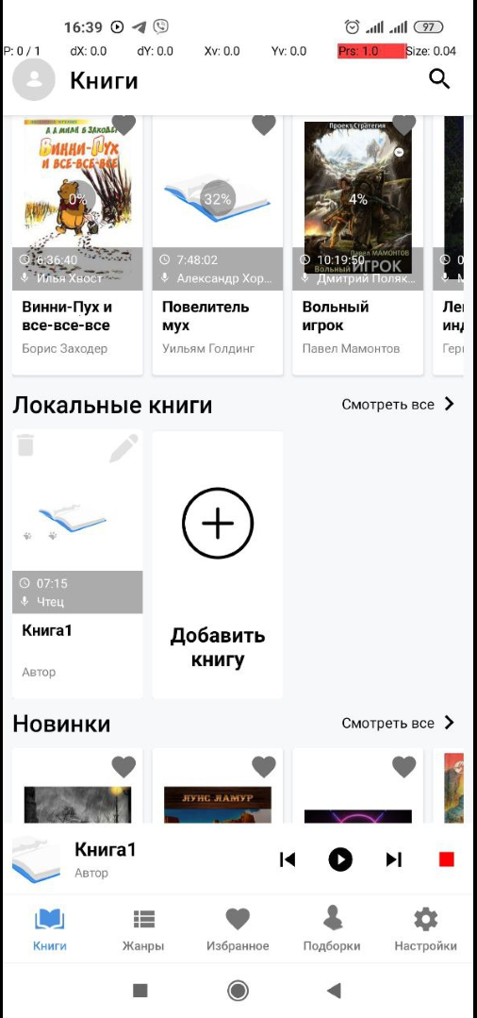
№ | Объект тестирования/Проект | Тип | Приоритет | Серьезность | Статус | Краткое описание | Описание | Окружение | Вложение | Дата создания
1 | Тестирование мобильного | Баг | Medium | Minor | Новый | Не закрывается мини плеер в | Шаги: | Redmi Note 9/Android ver.: |  | 07.11.2022/16:35
 | приложения для прослушивания |  |  |  |  | приложении после удаления | 1. Добавить локальную книгу в приложение | 10 QP1A.190711.020
 | аудиокниг |  |  |  |  | локальной книги | 2. Нажать на локальную книгу
 |  |  |  |  |  |  | 3. Нажать кнопку "Слушать"
 |  |  |  |  |  |  | 4. Нажать кнопку "Назад"
 |  |  |  |  |  |  | 5. Нажать на знак удаления локальной книги
 |  |  |  |  |  |  | 6. Обратить внимание на мини плеер

 |  |  |  |  |  |  | Ожидаемый результат:
 |  |  |  |  |  |  | Мини плеер автоматически закроется в приложении
 |  |  |  |  |  |  | после нажатия на знак удаления
 |  |  |  |  |  |  | Фактический результат:
 |  |  |  |  |  |  | Мини плеер не закрывается в приложении после нажатия
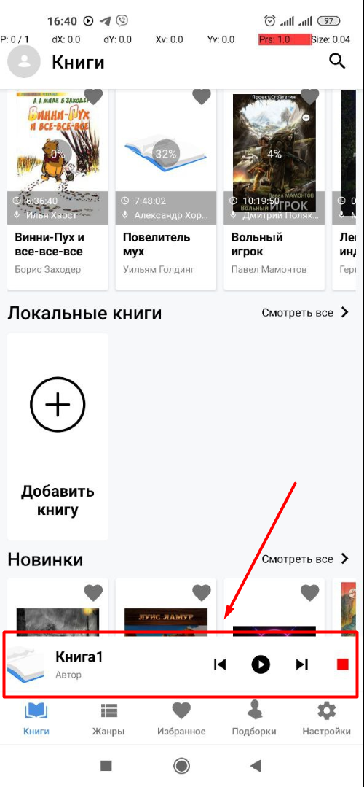
 |  |  |  |  |  |  | на знак удаления

2 | Тестирование мобильного | Баг | High | Critical | Новый | Повторное нажатие на плеер | Шаги: | Redmi Note 9/Android ver.: | Видео бага | 07.11.2022/16:48
 | приложения для прослушивания |  |  |  |  | после удаления книги приводит | 1. Добавить локальную книгу в приложение | 10 QP1A.190711.020
 | аудиокниг |  |  |  |  | к вылету приложения | 2. Нажать на локальную книгу
 |  |  |  |  |  |  | 3. Нажать кнопку "Слушать"
 |  |  |  |  |  |  | 4. Нажать кнопку "Назад"
 |  |  |  |  |  |  | 5. Нажать на знак удаления локальной книги
 |  |  |  |  |  |  | 6. Нажать на мини плеер

 |  |  |  |  |  |  | Ожидаемый результат:
 |  |  |  |  |  |  | Информация о локальной книге появится на экране
 |  |  |  |  |  |  | после нажатия на мини плеер
 |  |  |  |  |  |  | Фактический результат:
 |  |  |  |  |  |  | Происходит вылет из приложения после нажатия на мини
 |  |  |  |  |  |  | плеер
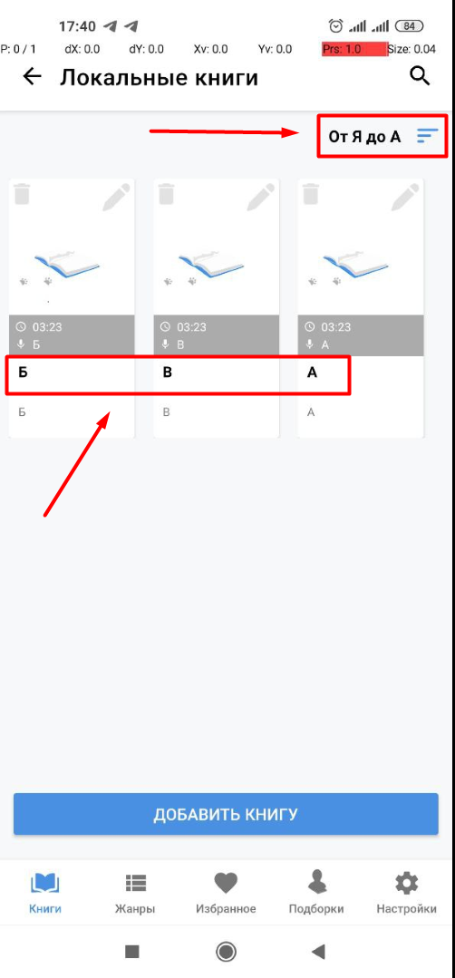
3 | Тестирование мобильного | Баг | Medium | Minor | Новый | Не работает сортировка по алфа- | Шаги: | Redmi Note 9/Android ver.: |  | 07.112022/17:47
 | приложения для прослушивания |  |  |  |  | виту (От А до Я и От Я до А) | 1. Добавить три локальные книги с названиями А, В, Б | 10 QP1A.190711.020
 | аудиокниг |  |  |  |  |  | в "Локальные книги"
 |  |  |  |  |  |  | 2. Нажать на "Смотреть все" возле заголовка "Локальные книги"
 |  |  |  |  |  |  | 3. Нажать на фильтр
 |  |  |  |  |  |  | 4. Выбрать По алфавиту (От А до Я)
 |  |  |  |  |  |  | 5. Нажать на галочку (Ок)
 |  |  |  |  |  |  | 6. Обратить внимание на порядок сортировки
 |  |  |  |  |  |  | 7. Нажать на фильтр
 |  |  |  |  |  |  | 8. Выбрать По алфавиту (От Я до А)
 |  |  |  |  |  |  | 9. Нажать на галочку (Ок)
 |  |  |  |  |  |  | 10. Обратить внимание на порядок сортировки

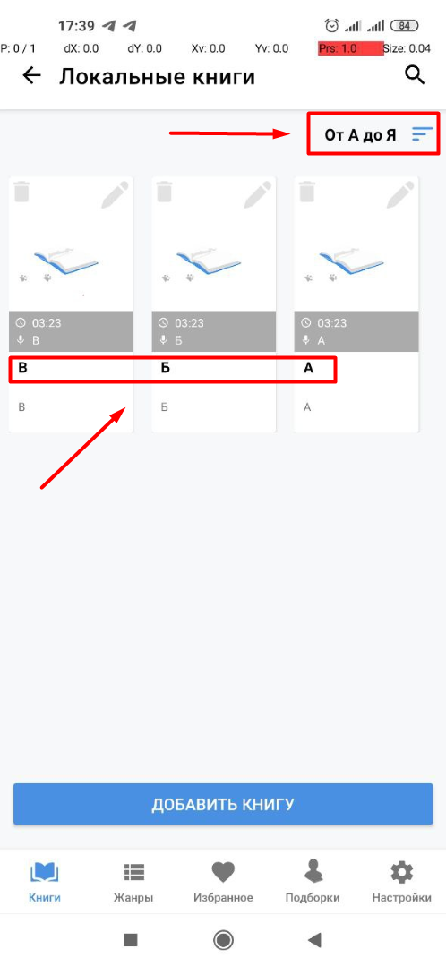
 |  |  |  |  |  |  | Ожидаемый результат:
 |  |  |  |  |  |  | Книги отсортированы согласно выбранного порядка
 |  |  |  |  |  |  | Фактический результат:
 |  |  |  |  |  |  | Книги отсортированы не с соблюдением выбранного порядка

4 | Тестирование мобильного | Баг | High | Major | Новый | Невозможность переключения на | Шаги: | Redmi Note 9/Android ver.: | Видео бага | 07.11.2022/18:03
 | приложения для прослушивания |  |  |  |  | предыдущую главу используя | 1. Открыть любую книгу где более 1 главы в режиме плеера | 10 QP1A.190711.020
 | аудиокниг |  |  |  |  | спец. иконку в плеере | 2. Выбрать 2 главу в плеере | Эмулятор: | Логи Pixel 6 Pro
 |  |  |  |  |  |  | 3. Нажать на иконку переключения на предыдущую главу | Pixel 6 pro
 |  |  |  |  |  |  | 4. Обратить внимание на результат

 |  |  |  |  |  |  | Ожидаемый результат:
 |  |  |  |  |  |  | Предыдущая глава начала воспроизводится после нажатия
 |  |  |  |  |  |  | на иконку
 |  |  |  |  |  |  | Фактический результат:
 |  |  |  |  |  |  | Запись ставится на паузу после нажатия на иконку

5 | Тестирование мобильного | Баг | Low | Minor | Новый | Отсуствие предупреждающего | Шаги: | Redmi Note 9/Android ver.: | Видео бага | 07.11.2022/18:21
 | приложения для прослушивания |  |  |  |  | сообщения при удалении | 1. Добавить локальную книгу | 10 QP1A.190711.020
 | аудиокниг |  |  |  |  | локальной книги | 2. Нажать на иконку удаления локальной книги
 |  |  |  |  |  |  | 3. Обратить внимание на последствие

 |  |  |  |  |  |  | Ожидаемый результат:
 |  |  |  |  |  |  | Предупреждающее сообщение об удалении книги высветилось
 |  |  |  |  |  |  | после нажатия на иконку удаления
 |  |  |  |  |  |  | Фактический результат:
 |  |  |  |  |  |  | Предупреждающее сообщение об удалении книги не
 |  |  |  |  |  |  | высветилось после нажатия на иконку удаления

6 | Тестирование мобильного | Баг | Low | Minor | Новый | Переходит автоматически на | Шаги: | Redmi Note 9/Android ver.: | Видео бага | 07.11.2022/18:21
 | приложения для прослушивания |  |  |  |  | страницу профиля через | 1. Осуществить авторизацию под действующим | 10 QP1A.190711.020
 | аудиокниг |  |  |  |  | некоторое время после выбора | аккаунтом гугл | Эмулятор:
 |  |  |  |  |  | Челленджа | 2. Открыть страницу профиля | Pixel 6 pro
 |  |  |  |  |  |  | 3. Нажать на кнопку "Подать заявку"
 |  |  |  |  |  |  | 4. Нажать кнопку "Принять"
 |  |  |  |  |  |  | 5. Подождать около 30 секунд

 |  |  |  |  |  |  | Ожидаемый результат:
 |  |  |  |  |  |  | Страница челленджа остается открытой
 |  |  |  |  |  |  | Фактический результат:
 |  |  |  |  |  |  | Через время бездействия перекидывает на страницу профиля

Отчет по тестированию
Отчет о тестировании приложения
Мобильное приложение для прослушивания книг "Abook" |  | Версия | Дата
 |  | 1.0 | 2022-11-08
Подведение итогов. Статистика
Мобильное приложение для прослушивания книг "Abook" было протестировано на телефоне Redmi Note 9 / Android ver.: 10 QP1A.190711.020 и в эмуляторе Android studio
(устройство - Pixel 6 Pro). Тестирование было выполнено с использованием методов тестирования основанных на опыте и черного ящика.
В ходе тестирования было выполнено 86 проверок согласно чек листу. Создано 5 тест кейсов (согласно требованию при выполнении задания) и 6 баг репортов.
В приложение было выявлено ошибки с серьезностью:
Blocker | 0
Critical | 1
Major | 1
Minor | 4
Trivial | 0
Ниже представлена круговая диаграмма долей ошибок по серьезности (В %) исходя из общего количества найденных дефектов:

Диаграмма 1 - Доля ошибок по серьезности исходя из общего количества найденных дефектов

